行政事業レビューシート
 |  |  |  |  |  |  |  |  |  |  |  |  |  |  | 事業番号 |  |  |  | 2022 |  |  |  | - | 府 |  |  |  | - | 21 |  |  | - | 0197
令和4年度行政事業レビューシート |  |  |  |  |  |  |  |  |  |  |  |  |  |  |  |  |  |  |  |  |  |  | （ | 内閣府 |  |  |  |  |  |  |  |  |  |  |  | ）
事業名 |  |  |  |  | 北方地域旧漁業権者等貸付事業 |  |  |  |  |  |  |  |  |  |  | 担当部局庁 |  |  |  | 北方対策本部 |  |  |  |  |  |  |  |  |  |  | 作成責任者
事業開始年度 |  |  |  |  | 昭和36年度 |  |  |  |  | 事業終了 （予定）年度 |  |  | 終了予定なし |  |  | 担当課室 |  |  |  | - |  |  |  |  |  |  |  |  |  |  | 参事官 富永 健嗣
会計区分 |  |  |  |  | 一般会計
根拠法令 （具体的な 条項も記載） |  |  |  |  | 独立行政法人北方領土問題対策協会法 北方地域旧漁業権者等に対する特別措置に関する法律 |  |  |  |  |  |  |  |  |  |  | 関係する 計画、通知等 |  |  |  | 北方領土問題等の解決の促進を図るための基本方針 （平成31年1月 府・外・国 告示第1号） 独立行政法人北方領土問題対策協会中期目標・計画
主要政策・施策 |  |  |  |  | - |  |  |  |  |  |  |  |  |  |  | 主要経費 |  |  |  | その他の事項経費
事業の目的 （目指す姿を簡潔に。3行程度以内） |  |  |  |  | 北方地域旧漁業権者等に対する特別措置に関する法律に基づき、北方地域旧漁業権者等その他の者に対し、漁業その他の事業及び生活に必要な資金を低利で融通することにより、これらの者の事業の経営と生活の安定を図る。
事業概要 （5行程度以内。別添可） |  |  |  |  | 北方地域旧漁業権者等に対する特別措置に関する法律に基づき、北方地域旧漁業権者等に対し、漁業その他の事業及び生活に必要な資金を低利で融通している。 同法に基づき、独立行政法人北方領土問題対策協会に「必要な資金の財源に充てるための基金」を置き、同協会が貸付に係る業務を行っており、このために必要な経費（利子及び管理費に係る収支差）を同協会に補助するもの。
実施方法 |  |  |  |  | 補助
予算額・ 執行額 （単位:百万円） |  |  |  |  |  |  |  |  |  |  |  | 令和元年度 |  | 令和2年度 |  |  |  |  | 令和3年度 |  |  |  |  |  | 令和4年度 |  |  |  |  |  |  | 令和5年度要求
 |  |  |  |  | 予算の状況 |  | 当初予算 |  |  |  |  | 145 |  | 153 |  |  |  |  | 153 |  |  |  |  |  | 156 |  |  |  |  |  |  | 157
 |  |  |  |  |  |  | 補正予算 |  |  |  |  | - |  | - |  |  |  |  | - |  |  |  |  |  | -
 |  |  |  |  |  |  | 前年度から繰越し |  |  |  |  | - |  | - |  |  |  |  | - |  |  |  |  |  | -
 |  |  |  |  |  |  | 翌年度へ繰越し |  |  |  |  | - |  | - |  |  |  |  | - |  |  |  |  |  | -
 |  |  |  |  |  |  | 予備費等 |  |  |  |  | - |  | - |  |  |  |  | - |  |  |  |  |  | -
 |  |  |  |  |  |  | 計 |  |  |  |  | 145 |  | 153 |  |  |  |  | 153 |  |  |  |  |  | 156 |  |  |  |  |  |  | 157
 |  |  |  |  | 執行額 |  |  |  |  |  |  | 117 |  | 118 |  |  |  |  | 117
 |  |  |  |  | 執行率（％） |  |  |  |  |  |  | 81% |  | 77% |  |  |  |  | 76%
 |  |  |  |  | 当初予算＋補正予算に対する執行額の割合（％） |  |  |  |  |  |  | 81% |  | 77% |  |  |  |  | 76%
令和4・5年度 予算内訳 （単位：百万円） |  |  |  |  | 歳出予算目 |  |  |  |  |  |  | 令和4年度当初予算 |  | 令和5年度要求 |  |  |  |  | 主な増減理由
 |  |  |  |  | 長期借入金利子補給 |  |  |  |  |  |  | 17 |  | 9
 |  |  |  |  | 貸付業務管理費補給 |  |  |  |  |  |  | 139 |  | 148

 |  |  |  |  | 計 |  |  |  |  |  |  | 156 |  | 157
活動内容 （アクティビティ） |  |  |  |  | 北方地域旧漁業権者等に対する特別措置に関する法律に基づき、北方地域旧漁業権者等その他の者に対し、漁業その他の事業及び生活に必要な資金を低利で融通する。
活動目標及び 活動実績 （アウトプット） |  |  |  |  | 活動目標 |  |  |  |  |  |  | 活動指標 |  |  |  |  | 単位 |  |  | 令和元年度 |  |  | 令和2年度 |  |  |  | 令和3年度 |  |  |  | 4年度 活動見込 |  |  | 5年度 活動見込
 |  |  |  |  | 北方地域旧漁業権者等その他の者の事業の経営と生活の安定を図る。 |  |  |  |  |  |  | 年度内における貸付決定額 |  |  |  | 活動実績 | 百万円 |  |  | 639 |  |  | 245 |  |  |  | 108 |  |  |  | - |  |  | -
 |  |  |  |  |  |  |  |  |  |  |  |  |  |  |  | 当初見込み | 百万円 |  |  | 1,400 |  |  | 1,400 |  |  |  | 1,400 |  |  |  | 1,400 |  |  | 1,400
活動内容 （アクティビティ） |  |  |  |  | 北方地域旧漁業権者等に対する特別措置に関する法律に基づき、北方地域旧漁業権者等その他の者に対し、漁業その他の事業及び生活に必要な資金を低利で融通する。
活動目標及び 活動実績 （アウトプット） |  |  |  |  | 活動目標 |  |  |  |  |  |  | 活動指標 |  |  |  |  | 単位 |  |  | 令和元年度 |  |  | 令和2年度 |  |  |  | 令和3年度 |  |  |  | 4年度 活動見込 |  |  | 5年度 活動見込
 |  |  |  |  | 北方地域旧漁業権者等その他の者の事業の経営と生活の安定を図る。 |  |  |  |  |  |  | 年度末において残高を有している利用者数 |  |  |  | 活動実績 | 人 |  |  | 2,495 |  |  | 2,411 |  |  |  | 2,328 |  |  |  | - |  |  | -
 |  |  |  |  |  |  |  |  |  |  |  |  |  |  |  | 当初見込み | - |  |  | - |  |  | - |  |  |  | - |  |  |  | - |  |  | -
活動内容 （アクティビティ） |  |  |  |  | 融資事業継続の基礎となる財務内容の健全性の維持を図る。
活動目標及び 活動実績 （アウトプット） |  |  |  |  | 活動目標 |  |  |  |  |  |  | 活動指標 |  |  |  |  | 単位 |  |  | 令和元年度 |  |  | 令和2年度 |  |  |  | 令和3年度 |  |  |  | 4年度 活動見込 |  |  | 5年度 活動見込
 |  |  |  |  | 貸付債権の適切な管理に努める。 |  |  |  |  |  |  | 年度末におけるリスク管理債権比率 （都市銀行及び信託銀行等を除く全国預金取扱金融機関のリスク管理債権比率の平均値以下） |  |  |  | 活動実績 | % |  |  | 2 |  |  | 2 |  |  |  | 2 |  |  |  | - |  |  | -
 |  |  |  |  |  |  |  |  |  |  |  |  |  |  |  | 当初見込み | % |  |  | 2 |  |  | 2 |  |  |  | 2 |  |  |  | 2 |  |  | -
単位当たり コスト |  |  |  |  | 算出根拠 |  |  |  |  |  |  |  |  |  |  |  | 単位 |  |  | 令和元年度 |  |  | 令和2年度 |  |  |  | 令和3年度 |  |  |  | 4年度活動見込
 |  |  |  |  | X=個人信用情報照会システムランニングコスト ／ Y=申込み照会対象者 |  |  |  |  |  |  |  |  |  |  | 単位当たり コスト | 円 |  |  | 19,499 |  |  | 35,441 |  |  |  | 28,591 |  |  |  | -
 |  |  |  |  |  |  |  |  |  |  |  |  |  |  |  | 計算式 | x/y |  |  | 1,169,949/60 |  |  | 1,169,559/33 |  |  |  | 1,172,216/41 |  |  |  | -
成果目標及び 成果実績 （アウトカム） |  |  |  |  | 定量的な成果目標 |  |  |  |  |  |  | 成果指標 |  |  |  |  | 単位 |  |  | 令和元年度 |  |  | 令和2年度 |  |  |  | 令和3年度 |  |  |  | 中間目標 |  |  | 目標最終年度
 |  |  |  |  |  |  |  |  |  |  |  |  |  |  |  |  |  |  |  |  |  |  |  |  |  |  |  |  |  |  | - |  | 年度 | 4 | 年度
 |  |  |  |  | 独法評価の年度評価結果でB評価以上の割合を80％以上とする。（評価数：3件） |  |  |  |  |  |  | 独法評価の年度評価結果のB評価以上の割合 |  |  |  | 成果実績 | ％ |  |  | 100 |  |  | 100 |  |  |  | 100 |  |  |  | - |  |  | -
 |  |  |  |  |  |  |  |  |  |  |  |  |  |  |  | 目標値 | ％ |  |  | 100 |  |  | 100 |  |  |  | 100 |  |  |  | - |  |  | 100
 |  |  |  |  |  |  |  |  |  |  |  |  |  |  |  | 達成度 | ％ |  |  | 100 |  |  | 100 |  |  |  | 100 |  |  |  | - |  |  | -
根拠として用いた 統計・データ名 （出典） |  |  |  |  | -

事業所管部局による点検・改善
 |  | 項 目 |  |  |  |  |  |  |  |  |  |  |  |  |  |  |  |  | 評 価 |  | 評価に関する説明
国費投入の必要性 |  | 事業の目的は国民や社会のニーズを的確に反映しているか。 |  |  |  |  |  |  |  |  |  |  |  |  |  |  |  |  | ○ |  | 北方地域旧漁業権者等の特殊な地位に鑑み、法律に基づき協会が実施するものであり、旧漁業権者等の生活と事業の安定に必要な融資メニューを設定している。
 |  | 地方自治体、民間等に委ねることができない事業なのか。 |  |  |  |  |  |  |  |  |  |  |  |  |  |  |  |  | ○ |  | 北方領土問題の未解決を起因とした法律に基づく特別措置であり、全てを民間に委ねた場合には必ずしも有効に実施されないおそれがある。
 |  | 政策目的の達成手段として必要かつ適切な事業か。政策体系の中で優先度の高い事業か。 |  |  |  |  |  |  |  |  |  |  |  |  |  |  |  |  | ○ |  | 北方領土が70年以上にわたりロシアによって不法占拠されている中、特殊な地位に置かれている旧漁業権者等の生活と事業の安定を確保する必要がある。
事業の効率性 |  | 競争性が確保されているなど支出先の選定は妥当か。 |  |  |  |  |  |  |  |  |  |  |  |  |  |  |  |  | ○ |  | 貸付事業については、個人信用情報照会システムを利用し、借入申込者の債務状況等を確認し、適正な与信審査を実施している。 各種調達については、国の基準（会計法）と同様の規程に基づく手続きを実施している。 随意契約案件は、当初の調達時に公募により業者決定をし、その後は近隣エリアの賃料の動向を確認して価格交渉の上、更新している札幌事務所借上契約等である。
 |  |  | 一般競争契約、指名競争契約又は随意契約（企画競争）による支出のうち、一者応札又は一者応募となったものはないか。 |  |  |  |  |  |  |  |  |  |  |  |  |  |  |  | 有
 |  |  | 競争性のない随意契約となったものはないか。 |  |  |  |  |  |  |  |  |  |  |  |  |  |  |  | 有
 |  | 受益者との負担関係は妥当であるか。 |  |  |  |  |  |  |  |  |  |  |  |  |  |  |  |  | ‐
 |  | 単位当たりコスト等の水準は妥当か。 |  |  |  |  |  |  |  |  |  |  |  |  |  |  |  |  | ○ |  | 個人信用情報照会システムは、借入申込者の債務や返済状況を正確に把握することが可能であり、融資事業の与信審査の正確性を高めるとともに、将来的な不良債権の増加を抑制し、リスク管理債権及び貸倒コストの縮減に寄与していることから、妥当と思料する。
 |  | 資金の流れの中間段階での支出は合理的なものとなっているか。 |  |  |  |  |  |  |  |  |  |  |  |  |  |  |  |  | ‐
 |  | 費目・使途が事業目的に即し真に必要なものに限定されているか。 |  |  |  |  |  |  |  |  |  |  |  |  |  |  |  |  | ○ |  | 事業目的に即した、必要なものに限定されている。
 |  | 不用率が大きい場合、その理由は妥当か。（理由を右に記載） |  |  |  |  |  |  |  |  |  |  |  |  |  |  |  |  | ‐
 |  | 繰越額が大きい場合、その理由は妥当か。（理由を右に記載） |  |  |  |  |  |  |  |  |  |  |  |  |  |  |  |  | ‐
 |  | その他コスト削減や効率化に向けた工夫は行われているか。 |  |  |  |  |  |  |  |  |  |  |  |  |  |  |  |  | ○ |  | 初期延滞者への督促を重点的に行うなどリスク管理債権の縮減に努めているとともに、各種調達は国の基準（会計法）と同様の規程に基づく手続きを実施している。
事業の有効性 |  | 成果実績は成果目標に見合ったものとなっているか。 |  |  |  |  |  |  |  |  |  |  |  |  |  |  |  |  | ○ |  | 独立行政法人改革に基づき平成26年度から主務大臣主体の業務実績評価となったが、以降も協会からヒアリングを実施し、有識者の意見も踏まえて評価することとしており、着実に事業が実施されている。
 |  | 事業実施に当たって他の手段・方法等が考えられる場合、それと比較してより効果的あるいは低コストで実施できているか。 |  |  |  |  |  |  |  |  |  |  |  |  |  |  |  |  | ‐
 |  | 活動実績は見込みに見合ったものであるか。 |  |  |  |  |  |  |  |  |  |  |  |  |  |  |  |  | ○ |  | リスク管理債権比率について、預金取扱金融機関の平均を下回る健全な状態で推移するなど妥当な実績となっている。 直近の貸付決定額について、①道東の秋鮭定置網漁等が記録的な不漁であり、漁業者の漁業設備や住宅への投資意欲が減退したこと、②新型コロナウイルス感染症対策として北海道が漁業者向けに創設した実質無利子の特別資金の利用が進んだこと等により貸付決定額が減少した。
 |  | 整備された施設や成果物は十分に活用されているか。 |  |  |  |  |  |  |  |  |  |  |  |  |  |  |  |  | ‐
関連事業 |  | 関連する事業がある場合、他部局・他府省等と適切な役割分担を行っているか。（役割分担の具体的な内容を各事業の右に記載）
 |  | 事業番号 |  |  |  |  |  |  |  |  | 事業名

点検・改善結果 |  | 点検結果 |  |  | 協会が行う融資事業に関し、貸付・回収の現状、資格者等からの要望、今後の見通し等を聴取し、また、補助金の遂行状況など事業の現状把握に努めている。 毎年度の評価方法は、独立行政法人改革に伴い平成26年度から主務大臣が主体となる手法に変更されたが、令和３年度事業においても有識者を交えた場で、実績については報告書や評価書等により、決算については財務諸表等により協会から聴取を行い、評価することとしており、これらの結果、概ね妥当なものと思料する。
 |  | 改善の 方向性 |  |  | 引き続き、融資制度の周知や関係金融機関との連携強化、リスク管理債権比率の適正化、借入者のニーズのきめ細やかな把握等に取り組む。
外部有識者の所見
・「独法評価の年度評価結果のB評価以上の割合」が指標として上がっているが、これは適切であるとは思えない。所管官庁として利益相反に見えるので、当該目標を掲げるべきではない。 ・必要性について、「独立行政法人である協会が実施する必要がある。」とあるが、内閣府が責任を負っており、法人に命令するものであるので、内閣府の立場では、「必ずしも有効に実施されないおそれがある。」で止めた方がよい。 ・「単位当たりコスト等の水準」について、「個人信用情報照会システムは、借入申込者の債務や返済状況を正確に把握することが可能であり、融資事業の与信審査の正確性を高めるとともに、将来的な不良債権の増加を抑制し、リスク管理債権及び貸倒コストの縮減に寄与していることから、妥当と思料する。」とされている。当該単位当たりのコストは、２万円～３万５千円程度である。類似のシステムと比較してコスト水準が逸脱していないかという説明が必要ではないか。 ・「活動実績は見込みに合ったものであるのか。」は昨年度の事業の実態を質問している。今後の方向性については「改善の方向性」に書くべきではないか。
行政事業レビュー推進チームの所見
現状通り |  |  |  | 外部有識者の所見を踏まえ、成果目標等の内容を検討の上、事業の有効性・効果について適切に検証し、効果的な補助金等活用のためのフォローアップを行い、予算の効率的執行に努め、執行実績を適切に概算要求に反映させるべこと。
所見を踏まえた改善点/概算要求における反映状況
現状通り |  |  |  | ・「独法評価の年度評価結果のB評価以上の割合」に関する指標は、外部有識者からの所見を踏まえ、次期中期目標の作成にあわせて、見直しを検討することとしたい。 ・「地方自治体、民間等に委ねることができない事業か。」に対する「評価に関する説明」は、外部有識者からの御指摘のとおり修正した。 ・「単位当たりコスト等の水準は妥当か。」に対する御指摘について、個人信用情報機関にはCIC（信販系）、JICC（貸金業者系）、KSC（全国銀行協会）があり、協会が加盟可能なのはCICのみである。個人信用情報は「CRIN」というネットワークで共有されており、情報照会の際は、３機関のデータベースから抽出された情報が得られ、照会料も３機関に支払われる形となっているため、情報の質やコストは妥当と思料する。 ・「活動実績は見込みに見合ったものであるか。」に対する「評価に関する説明」は、外部有識者からの御指摘のとおり修正した。
備考

関連する過去のレビューシートの事業番号
平成23年度 |  |  | 0159
平成24年度 |  |  | 0155
平成25年度 |  |  | 0109
平成26年度 |  |  | 0142
平成27年度 |  |  | 0157
平成28年度 |  |  | 0150
平成29年度 |  |  | 0156
平成30年度 |  |  | 0163
令和元年度 |  |  | 内閣府 |  |  | - |  |  | 0172
令和2年度 |  |  | 内閣府 |  |  |  |  |  | 0179
令和3年度 |  |  | 2021 |  | 府 |  |  | 20 | 0196
資金の流れ （資金の受け取り先が何を行っているかについて補足する） （単位：百万円） |  |  |  |  | ※令和3年度実績を記入。執行実績がない新規事業、新規要求事業については現時点で予定やイメージを記入。
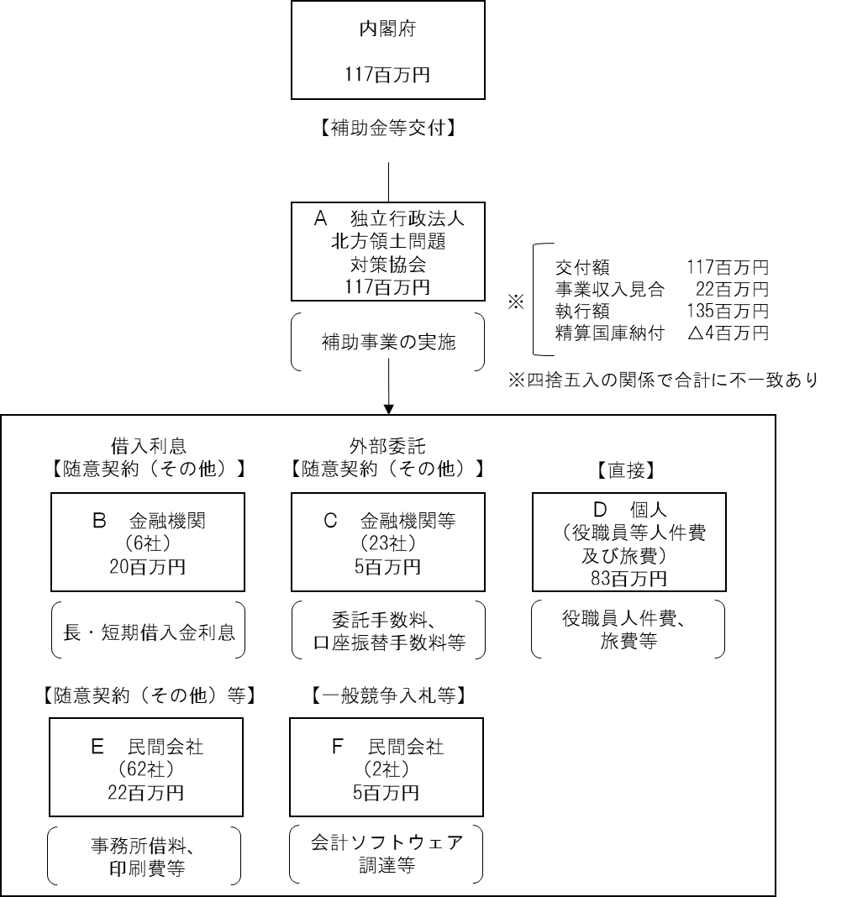

費目・使途 （「資金の流れ」においてブロックごとに最大の金額が支出されている者について記載する。費目と使途の双方で実情が分かるように記載） |  |  |  |  | A.独立行政法人北方領土問題対策協会 |  |  |  |  |  |  |  |  |  |  |  |  | B.株式会社北洋銀行等
 |  |  |  |  | 費 目 |  |  |  | 使 途 |  |  |  |  |  |  | 金 額 (百万円） |  | 費 目 |  |  |  | 使 途 |  |  |  |  |  |  |  |  |  |  |  | 金 額 (百万円）
 |  |  |  |  | 貸付事業費 管理費補給 |  |  |  | 管理費等の収支差補助 |  |  |  |  |  |  | 4 |  | その他 |  |  |  | 借入金利息の支払い（北洋銀行） |  |  |  |  |  |  |  |  |  |  |  | 7
 |  |  |  |  | 貸付事業費 利子補給 |  |  |  | 長期借入金に対する利子補給 |  |  |  |  |  |  | 113
 |  |  |  |  | 計 |  |  |  |  |  |  |  |  |  |  | 117 |  | 計 |  |  |  |  |  |  |  |  |  |  |  |  |  |  |  | 7
 |  |  |  |  | C.大地みらい信用金庫等 |  |  |  |  |  |  |  |  |  |  |  |  | D.個人
 |  |  |  |  | 費 目 |  |  |  | 使 途 |  |  |  |  |  |  | 金 額 (百万円） |  | 費 目 |  |  |  | 使 途 |  |  |  |  |  |  |  |  |  |  |  | 金 額 (百万円）
 |  |  |  |  | 外部委託費 |  |  |  | 貸付の委託手数料及び口座振替手数料（大地みらい信用金庫） |  |  |  |  |  |  | 2 |  | 人件費 |  |  |  | 役職員人件費 |  |  |  |  |  |  |  |  |  |  |  | 82
 |  |  |  |  | 計 |  |  |  |  |  |  |  |  |  |  | 2 |  | 計 |  |  |  |  |  |  |  |  |  |  |  |  |  |  |  | 82
 |  |  |  |  | E.明治安田生命保険相互会社等 |  |  |  |  |  |  |  |  |  |  |  |  | F. 株式会社HDC等
 |  |  |  |  | 費 目 |  |  |  | 使 途 |  |  |  |  |  |  | 金 額 (百万円） |  | 費 目 |  |  |  | 使 途 |  |  |  |  |  |  |  |  |  |  |  | 金 額 (百万円）
 |  |  |  |  | 一般管理費 |  |  |  | 事務所賃借料 |  |  |  |  |  |  | 7 |  | 一般管理費 |  |  |  | 会計ソフトウェア調達 |  |  |  |  |  |  |  |  |  |  |  | 5
 |  |  |  |  | 貸付業務費 |  |  |  | 事務所賃借料 |  |  |  |  |  |  | 1
 |  |  |  |  | 計 |  |  |  |  |  |  |  |  |  |  | 9 |  | 計 |  |  |  |  |  |  |  |  |  |  |  |  |  |  |  | 5
費目・使途欄についてさらに記載が必要な場合はチェックの上【別紙２】に記載 |  |  |  |  |  |  |  |  |  |  |  |  |  |  |  |  |  |  |  |  |  |  |  |  |  | チェック

 | 支出先上位１０者リスト
 | A.
 |  | 支 出 先 |  |  |  |  |  | 法 人 番 号 |  |  |  | 業 務 概 要 |  |  |  | 支 出 額 （百万円） |  | 契約方式等 |  |  |  | 入札者数 （応募者数） |  |  |  | 落札率 |  |  |  | 一者応札・一者応募又は 競争性のない随意契約となった 理由及び改善策 （支出額10億円以上）
...

